No1
実績VS最終 単価比較 |  |  |  |  |  |  |  |  |  | 全体比較用⇔単価比較用

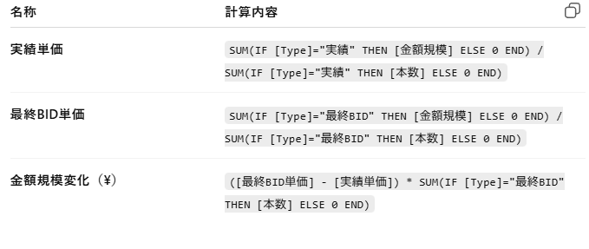
■【TOエリア別】金額変化TOP |  |  |  |  | ※ソート | ■【レーン別】金額変化TOP
FROM-TO | 実績 | 最終BID | 本数(今年) | 金額規模(今年) | 金額規模変化(\) | FROM-TO | 実績 | 最終BID | 本数(今年) | 金額規模(今年) | 金額規模差
A | 1,000 | 2,000 | 5000 | 100000 | ▲50000 | A | 1,000 | 2,000 | 5000 | 100000 | ▲50000
B |  |  |  |  |  | B
C |  |  |  |  |  | C
D |  |  |  |  |  | D
E |  |  |  |  |  | E
F |  |  |  |  |  | F
G |  |  |  |  |  | G
H |  |  |  |  |  | H
I |  |  |  |  |  | I
J |  |  |  |  |  | J
K |  |  |  |  |  | K
L |  |  |  |  |  | F
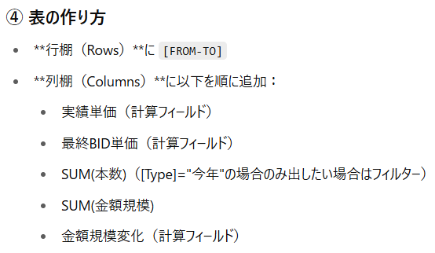
計 |  |  |  |  |  | G
 |  |  |  |  |  | H
 |  |  |  |  |  | I
■【キャリア別】金額変化TOP |  |  |  |  |  | J
FROM-TO | 実績 | 最終BID | 本数(今年) | 金額規模(今年) | 金額規模差 | K
A | 1,000 | 2,000 | 5000 | 100000 | ▲50000 | F
B |  |  |  |  |  | G
C |  |  |  |  |  | H
D |  |  |  |  |  | I
E |  |  |  |  |  | J
F |  |  |  |  |  | K
G |  |  |  |  |  | F
H |  |  |  |  |  | G
I |  |  |  |  |  | H
J |  |  |  |  |  | I
K |  |  |  |  |  | J
M |  |  |  |  |  | K
計 |  |  |  |  |  | 計

金額規模比較
銘柄
現在値
円換算額
保有数量
(売却注文中)
取得単価
円換算額
取得金額
円換算額
外貨建評価額
円換算評価額
外貨建評価損益
円換算評価損益
金額%
取引
シティグループ
CNYSE
77.36 USD
11,214 円
1
0
46.40 USD
6,663 円
46.40 USD
6,663 円
77.36 USD
11,214 円
+30.96 USD
+4,551 円
現買
現売
積立
ウィズダムツリー米国株高配当ファンド
DHSNYSE Arca
95.04 USD
13,777 円
4
0
77.96 USD
11,591 円
311.84 USD
46,364 円
380.16 USD
55,111 円
+68.32 USD
+8,747 円
現買
現売
積立
フェデックス
FDXNYSE
222.53 USD
32,260 円
1
0
267.00 USD
38,343 円
267.00 USD
38,343 円
222.53 USD
32,260 円
-44.47 USD
-6,083 円
現買
現売
積立
ヒルトン ワールドワイド ホールディングス
HLTNYSE
246.97 USD
35,803 円
1
0
156.00 USD
22,368 円
156.00 USD
22,368 円
246.97 USD
35,803 円
+90.97 USD
+13,435 円
現買
現売
積立
SFL
SFLNYSE
8.80 USD
1,275 円
7
0
9.70 USD
1,393 円
67.90 USD
9,751 円
61.60 USD
8,930 円
-6.30 USD
-821 円
現買
現売
積立
プロシェア ウルトラプロ QQQ ETF
TQQQNASDAQ
73.56 USD
10,663 円
1
0
38.96 USD
5,715 円
38.96 USD
5,715 円
73.56 USD
10,663 円
+34.60 USD
+4,948 円
現買
現売
積立
From - TO - C/H
トーム A
同じ倍率をかけるイメージだね
TRMDNASDAQ
19.03 USD

 | 実績(昨年レート) |  |  |  |  | サマリ(最B)
 | レーン | 業者 | 本数(昨年レート) |  |  | レーン | サマリ(最BIDレート) | サマリ(昨年レート) | 倍数 | 業者 | 本数(昨年レート) | 本数(合わせ)
 | A | ONE | 20 |  |  | A | 200 | 100 | 2 | ONE | 20 | 40
 | A | NEC | 30 |  |  | A | 200 | 100 | 2 | NEC | 30 | 60
 | A | MSK | 50 |  |  | A | 200 | 100 | 2 | MSK | 50 | 100
 | B | YAS | 300 |  |  | B | 150 | 300 | 0.5 | YAS | 300 | 150
 | D | CEV | 1000 |  |  | C | 150 | - | - | 起用無(新規レーン) | - | 150
 | D | DSV | 1000 |  |  | E
 |  |  |  |  |  |  |  |  | ※昨年レートが存在しない場合、サマリ(最B)の数値を入れる
新規レーンは最Bのみ表示
⇒実績上は起用なしと表示する
 |  |  |  |  |  |  |  |  | ※本数(昨年レート)×倍数

 | サマリ(昨年レート) |  |  | サマリ(最B)
 | レーン | サマリ(昨年レート) |  | レーン | サマリ(最BIDレート) | サマリ(昨年レート) | 倍数
 | A | 100 |  | A | 200 | 100 | 2
 | B | 300 |  | B | 150 | 300 | 0.5
 | C | - |  | C | 150 | - | -
 | D | 2000

 | サマリ(最Bレート)
 | レーン | サマリ(最Bレート)
 | A | 200
 | B | 150
 | C | 150
 | D | -

単価予実
単価予実
 |  |  | KEY
 | 実績 |  |  |  |  |  |  |  | 契約
 | FROM | TO | C/H | CARRIER | 契約 | 単価 | 本数 | 契約単価 | FROM | TO | C/H | CARRIER | 単価
 | JPTYO | USLAX | C | KWE | 契約 | 2000 | 30 | 2000 | JPTYO | USLAX | C | KWE | 2000
 | JPTYO | USLAX | C | KWE | SPOT | 3000 | 20 | 2000 | JPTYO | USLAX | C | NEC | 1000
実績に対し契約レートがある場合のみ
契約単価を割り当てていた
★契約レートがない実績は実績と同単価としてみていた
 | JPTYO | USLAXX | C | ONE | 契約 | 1600 | 50 | -
 | - | - | - | - | - |  | -

キーから除く
①
 |  | キャリア単位をサマる |  |  |  |  |  |  |  |  |  |  |  | サマリ

②
データ除外
 |  |  |  |  |  |  |  |  |  |  |  |  |  |  | 結合
 | 実績 |  |  |  |  |  |  |  | 契約
 | FROM | TO | C/H | 契約 | 単価 | 本数 | 契約単価 |  | FROM | TO | C/H | 単価
 | JPTYO | USLAX | C | 契約 | 2000 | 30 | 1800 |  | JPTYO | USLAX | C | 1800
③
 | JPTYO | USLAX | C | SPOT | 3000 | 20 | 1800 |  | JPTYO | SGSIN | H | 2000
 | JPTYO | USLAXX | C | 契約 | 1600 | 50 | 1800 |  |  |  |  |  |  | サマリ
キャリア単位はまとめて、
契約レートが当たるレーン数を増やす
★契約レートがない実績レーンは、データを除く
★タイトルを、実績単価 (契約レート存在レーンのみ)
想定単価(実績レーンに対する契約開始時レート)
にする
 | JPTYO | CNSHA | H | SPOT |  | -
データベースが変わるから注意！
①実績グラフ(本数・金額・単価)
⇒データベース① (キャリア単位で分かれているデータ)
②単価予実グラフ
⇒データベース② (キャリアを様ったデータ)
③契約レート推移
⇒データベース③ (レート比較表データ)

 |  |  |  |  |  |  |  |  |  |  |  |  | SPOT影響とPSS影響はそのままの数値で出せるはず

⑩業者戦略ダッシュボード
★業者戦略ダッシュボード(来期に向けて)

①業者本数獲得分布 |  |  |  |  |  | ②業者別本数獲得シェア
業者/エリア | 日本 | アジア | 欧州 | 米州 | 計 | 業者/エリア | 日本 | アジア | 欧州 | 米州
ONE | 50% | 30% | 10% | 10% | 100% | ONE | 20% | 30% | 50% | 10%
MSK | 30% | 10% | 50% | 10% | 100% | MSK | 30% | 10% | 40% | 10%
MSC | 90% | 5% | 5% | 0% | 100% | MSC | 10% | 20% | 5% | 40%
交渉戦略
業者毎の傾向把握
交渉戦略
シェア率維持(継続契約)
するために値下げをあらかじめお願い
・ |  |  |  |  |  | ・
・ |  |  |  |  |  | ・
・ |  |  |  |  |  | 計 | 100% | 100% | 1% | 100%

③主要レーンレート |  |  |  |  |  | ④主要レーン本数獲得シェア
業者/レーン | HPH-LAX | HPH-RTM | LCB-RTM | LCB-LAX | TYO-LAX | 業者/レーン | HPH-LAX | HPH-RTM | LCB-RTM | LCB-LAX | TYO-LAX
ONE | 2,000 | 2,000 | 4,000 | 1,000 | 500 | ONE | 30% | 10% | 30% | 50% | 60%
MSK | 4,000 | 2,000 | 3,000 | 1,500 | 800 | MSK | 10% | 50% | 20% | 20% | 10%
MSC | 3,000 | 4,000 | 2,000 | 1,000 | 300 | MSC | 20% | 10% | 40% | 20% | 10%
・ |  |  |  |  |  | ・
・ |  |  |  |  |  | ・
交渉戦略
同一レーンで単価差大きい業者に値下げをあらかじめお願い
交渉戦略
シェア率維持(継続契約)
するために値下げをあらかじめお願い
・ |  |  |  |  |  | 計 | 100% | 100% | 100% | 100% | 100%

